상품제안서
레빗 메탈헤드 USB (8~128GB) | 상품코드: F18498

 |  |  |  |  |  |  | 02-412-0044 | www.easy1.co.kr
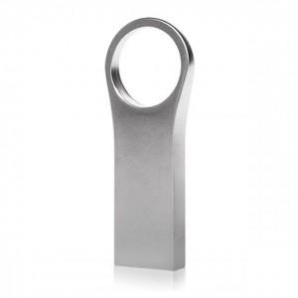

【상세/제작정보】

【인쇄/포장옵션】 | 레이저 / 포장지포장

【공급단가】 | 수량 | 100~ | 300~ | 500~ | 1,000~ | 2,000~
*VAT별도 | 16GB | 4,470원 | 4,390원 | 4,280원 | 4,210원 | 4,090원
 | 32GB | 5,450원 | 5,360원 | 5,220원 | 5,130원 | 4,990원
 | 64GB | 6,650원 | 6,540원 | 6,370원 | 6,260원 | 6,090원
 | 128GB | 12,000원 | 11,800원 | 11,500원 | 11,290원 | 11,000원

【상품 URL】 | http://www.easy1.co.kr/src/goods_detail.php?gdno=18498

